转印标
 |  |  | 062 | 068 | 074 | 080 | 086 | 092 | 098 | 104 | 110 | 116 | 122 | 128 | 134 | 140
款号 | 颜色 |  | 1-3 | 3-6 | 6-9 | 9-12 | 12-18 | 18-24 | 2-3 | 3-4 | 4-5 | 5-6 | 6-7 | 7-8 | 8-9 | 9-10 | 总数 | 工厂
 |  | 尺寸 | mnths | mnths | mnths | mnths | mnths | mnths | yrs | yrs | yrs | yrs | yrs | yrs | yrs | yrs
AW99201 加单 | FUTURE19-0201TCX | 27*40mm |  | 75 | 85 | 95 | 100 | 75 | 70 |  |  |  |  |  |  |  | 500 | 博瑞
AX25801 加单 | FUTURE11-0104TCX | 31*45mm |  |  |  |  |  |  |  | 80 | 75 |  |  |  |  |  | 155 | 轩之冉
AW73401 加单 | FUTURE 19-0303TCX | 31*45mm |  |  |  |  |  |  |  | 50 | 50 |  |  |  |  |  | 100 | 轩之冉
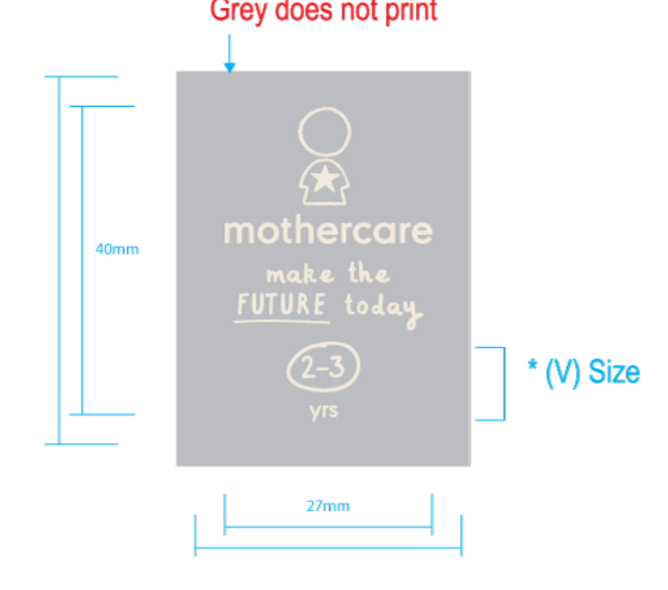
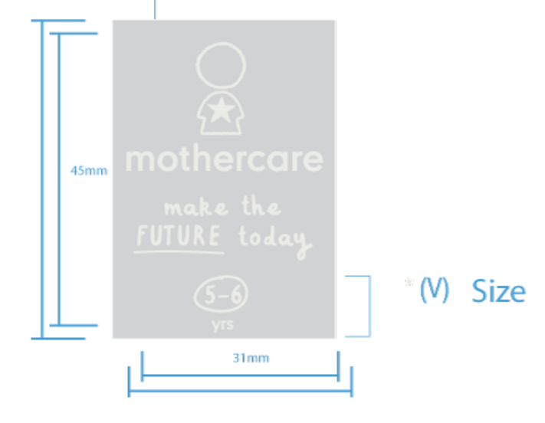
 |  |  |  |  |  |  |  |  |  |  |  |  |  |  |  |  | 755

